关系图
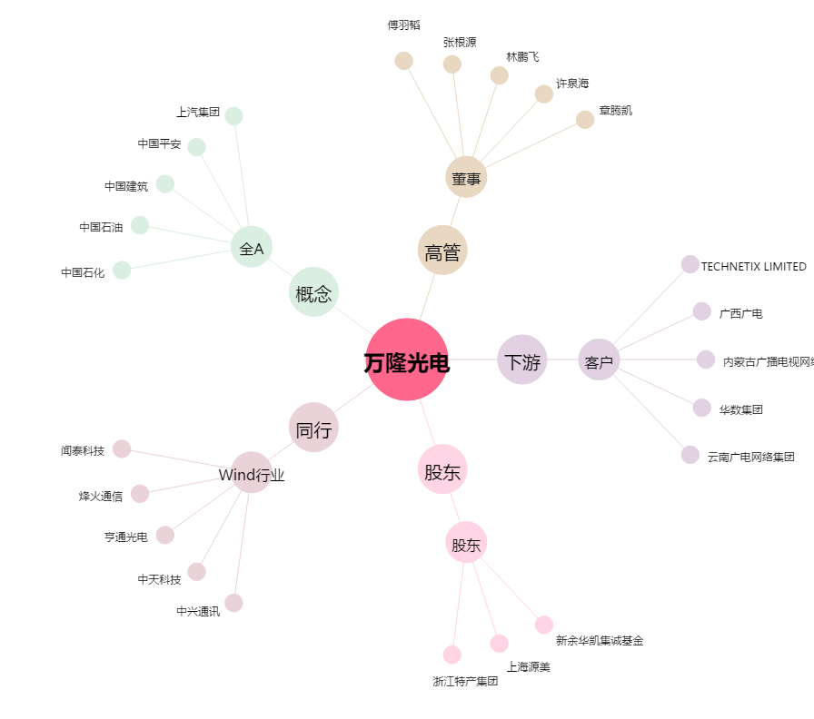
万隆光电[300710.SZ] - 关系概览图

